Новый баг репорт
 | Багрепорт сокращен для удобства изучения (скролл вниз, описаны 3 бага), это не все найденные баги, в данном примере их было очень много - от цветов до форм элементов, от неверного текста до ошибок верстки и т.д. Также это не все изученные темы. Я тестировала формы, поля, безопасность, удобство использования, API и т.д. Ссылка на макет: https://clck.ru/VUySg
Баг 1
Заголовок | Шрифт на сайте (Roboto) указан неверно.
Описание | Шрифт на сайте (Roboto) указан неверно. В макете Arial
Окружение | Версия 89.0.4389.90 (Официальная сборка), (32 бит)
Версия сайта | -
Стабильность | Стабильно
Предусловие | -
Актуальный результат | Шрифт на сайте (Roboto)
Ожидаемый результат | Шрифт на сайте (Arial)
Шаги воспроизведения | Зайти на сайт http://qa.skillbox.ru/module19/ Посмотреть шрифт в девтулс
Приоритет | Низкий
Дополнительная информация | 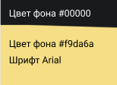 Девтулс: Макет:
Баг 2
Заголовок | Слетает верстка в мобильной версии, раздел Свяжитесь с нами
Описание | Слетает верстка в мобильной версии, раздел Свяжитесь с нами. Форма расширяется и адрес "съезжает" вправо
Окружение | Версия 89.0.4389.90 (Официальная сборка), (32 бит)
Версия сайта | -
Стабильность | Стабильно
Предусловие | -
Актуальный результат | Слетает верстка в мобильной версии, раздел Свяжитесь с нами
Ожидаемый результат | Верстка адаптивна
Шаги воспроизведения | Зайти на сайт http://qa.skillbox.ru/module19/ зайти в девтулс, челез тоглдевайстулбар выбрать например айпад про нажать кнопку отправить в форме
Приоритет | Низкий
Дополнительная информация | 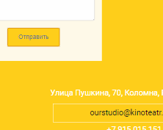 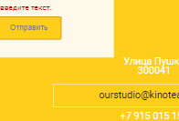
Баг 3
Заголовок | Цвет валидации не соответствует макету
Описание | Цвет валидации не соответствует макету
Окружение | Версия 89.0.4389.90 (Официальная сборка), (32 бит)
Версия сайта | -
Стабильность | Стабильно
Предусловие | -
Актуальный результат | Красный - #CF0000
Ожидаемый результат | Красный - #d21818
Шаги воспроизведения | Зайти на сайт http://qa.skillbox.ru/module19/ "Отправить" пустую форму емэйл Посмотреть цвета в девтулс, сравнить с макетом
Приоритет | Низкий
Дополнительная информация | Девтулс: Макет:

